对账
订单号 | 入住日期 | 离店日期 | 应收 |  |  |  | ,
999224766002161 | 2023-08-14 | 2023-08-17 | 536.79 | 536.79 | 3502386 | 0 | ,3502386 | 直采
999225077651360 | 2023-08-17 | 2023-08-20 | 113.85 | 113.85 | 3581588 | 0 | ,3581588 | 直采
999225253846403 | 2023-08-13 | 2023-08-16 | 445.11 | 445.11 | 3620062 | 0 | ,3620062 | 直采
999225254394218 | 2023-08-16 | 2023-08-19 | 368.1 | 368.10 | 3620160 | 0 | ,3620160 | 直采
999225338998099 | 2023-08-18 | 2023-08-20 | 190 | 190.00 | 3637303 | 0 | ,3637303 | 直采
999225340285040 | 2023-08-14 | 2023-08-18 | 161.52 | 161.52 | 3637588 | 0 | ,3637588 | 直采
999225348808919 | 2023-08-14 | 2023-08-20 | 285 | 285.00 | 3639610 | 0 | ,3639610 | 直采
999225355480153 | 2023-08-15 | 2023-08-18 | 445.53 | 445.53 | 3640541 | 0 | ,3640541 | 直采
999225489145617 | 2023-08-14 | 2023-08-16 | 605.36 | 605.36 | 3666571 | 0 | ,3666571 | 直采
999225489154779 | 2023-08-14 | 2023-08-16 | 605.36 | 605.36 | 3666574 | 0 | ,3666574 | 直采
999225509164659 | 2023-08-15 | 2023-08-17 | 81.06 | 81.06 | 3669811 | 0 | ,3669811 | 直采
999225529985677 | 2023-08-14 | 2023-08-16 | 92.16 | 92.16 | 3673498 | 0 | ,3673498 | 直采
999225615175370 | 2023-08-13 | 2023-08-15 | 101 | 101.00 | 3691141 | 0 | ,3691141 | 直采
999225718621688 | 2023-08-13 | 2023-08-17 | 650.88 | 650.88 | 3713093 | 0 | ,3713093 | 直采
999225978915446 | 2023-08-12 | 2023-08-15 | 448.58 | 448.56 | 3765288 | 0.02 | ,3765288 | 直采
999225978980206 | 2023-08-12 | 2023-08-15 | 224.29 | 224.29 | 3765303 | 0 | ,3765303 | 直采
999225979085187 | 2023-08-12 | 2023-08-15 | 448.58 | 448.56 | 3765322 | 0.02 | ,3765322 | 直采

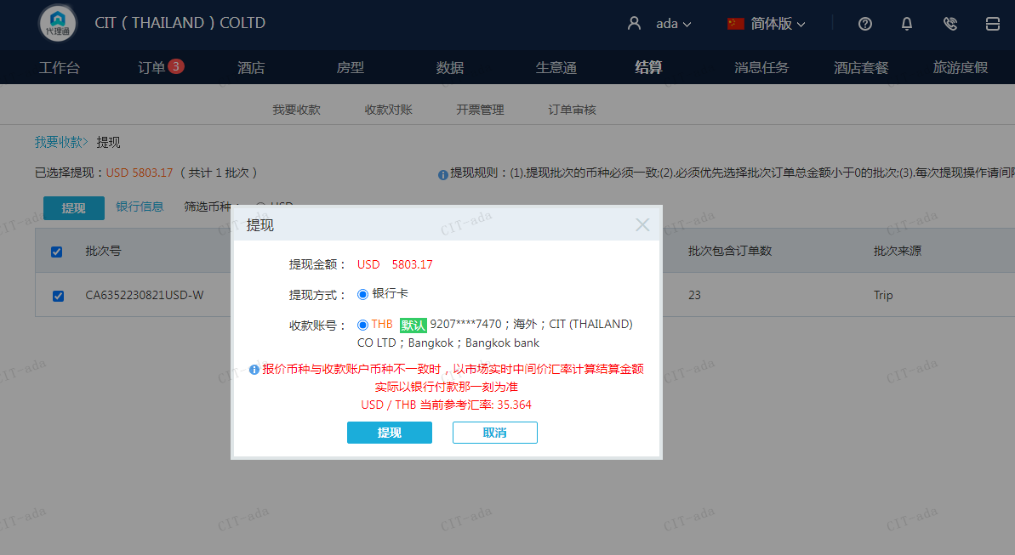
 |  |  | 5803.17
 |  |  | USD 5803.17

A230821094217911 | 5803.17 | 205223.3
USD / THB 当前参考汇率: 35.364
总计： 5803.17 USD/ 205223.3 THB

